界面&功能
界面相关

 | 邮件

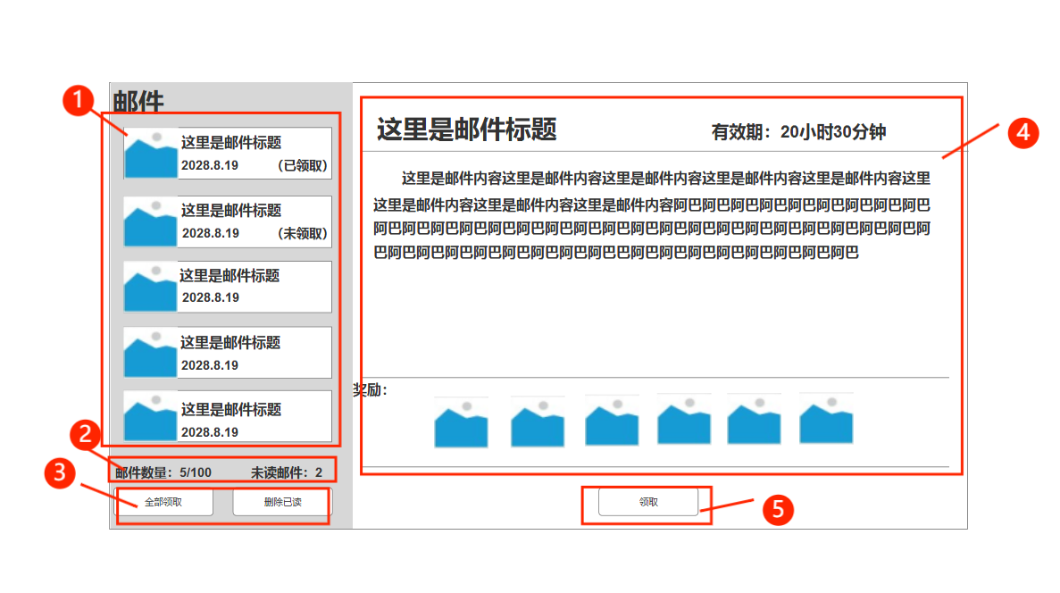
 |  | 1.邮件 |  |  | 1.邮件
 |  | ▶ | 显示邮件标题、日期、邮件图标 |  | ▶ | 打开邮件默认选中第一封邮件打开
 |  |  |  |  |  | 没有邮件时展示未收到邮件界面
 |  | ▶ | 选中未选中两个状态 |  | ▶ | 打开邮件后 邮件图标变为已开封邮件
 |  | ▶ | 邮件图标包括【未开封邮件】和【已开封邮件】两种 |  | ▶ | 显示邮件的标题和发送时间
 |  | ▶ | 已领取/未领取 |  | ▶ | 有奖励的邮件显示（已领取）/（未领取）
 |  | 2.邮件信息 |  |  | ▶ | 领取奖励则切换（已/未领取）状态
 |  | ▶ | 邮件数量/邮件最大数量 |  | ▶ | 可上下滑动查看邮件
 |  | ▶ | 未读邮件 数量 |  | 2.邮件信息
 |  | 3.操作按钮 |  |  | ▶ | 邮件数量/邮件最大数量，邮件最大数量为100
 |  | ▶ | 全部领取按钮 |  | ▶ | 未读邮件，每阅读一封邮件，数值跟随阅读邮件减少
 |  | ▶ | 删除已读按钮 |  | 3.操作按钮
 |  | 4.邮件内容 |  |  | ▶ | 全部领取：则领取邮件内所有奖励，并变为已读状态
 |  | ▶ | 游戏标题，有效时间 |  | ▶ | 删除已读：则删除所有（未领取）以外的所有已读邮件
 |  | ▶ | 邮件内容展示 |  | 4.邮件内容
 |  | ▶ | 邮件奖励 |  | ▶ | 显示邮件标题 及邮件有效期 有效期为7天
 |  | 5.领取按钮/删除按钮 |  |  | ▶ | 邮件具体内容
 |  |  |  |  | ▶ | 奖励展示：显示道具图标 图标右下角显示所获得道具数量
 |  |  |  |  |  | 奖励过多时可左右滑动
 |  |  |  |  | ▶ | 领取按钮：点击领取按钮则领取当前邮件内的奖励
 |  |  |  |  | ▶ | 领取奖励后 按钮则变为删除按钮 可单独删除该邮件
 |  |  |  |  | ▶ | 未领取时点道具图标会弹tips显示道具信息

 |  |  |  |  | 提示相关：
 |  |  |  |  | 没有任何邮件时点击全部领取：当前没有奖励可以领取
 |  |  |  |  | 没有任何邮件时点击删除已读：当前没有邮件。

 |  |  |  |  | 邮件已读未读逻辑
 |  |  |  |  | 没有奖励的邮件：点开查看后即为已读，未点开查看时为未读，即便不打开查看七天后过期也会删除。
 |  |  |  |  | 有奖励的邮件：领取奖励后即为已读，未领取奖励，到达七天过期时，系统自动领取奖励并删除该邮件。

 | 邮件领取后界面

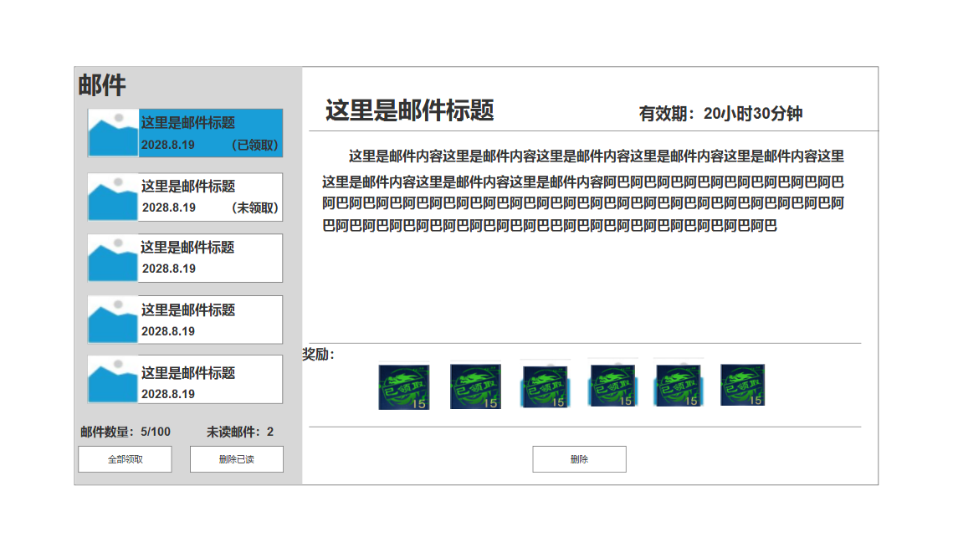
 |  |  | 1.领取后奖励显示 |  | 1.领取后奖励显示
 |  |  | ▶ | 已领取图标 | ▶ | 道具状态变为已领取状态
 |  |  | ▶ | 删除按钮 | ▶ | 领取按钮变更为删除按钮

 | 无邮件时界面展示



 |  | 当前暂无邮件
 |  | 请选择想要查看的邮件文字

